Sheet1
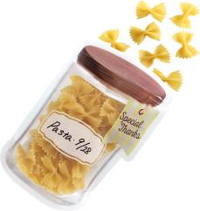
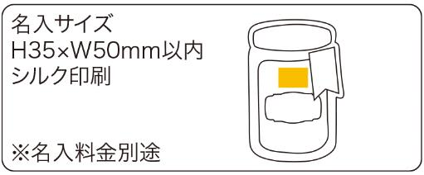
提 案 書

キャニスタージッパーバッグ（L２枚セット） |  | 参考上代 | ¥160 | 販売価格
 |  | （税別） |  | （税別）
【JAN】 | 4562121886254
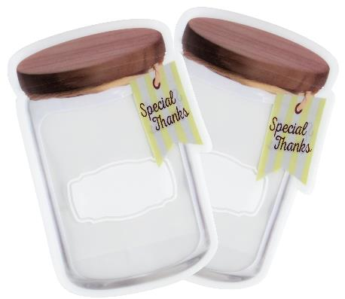 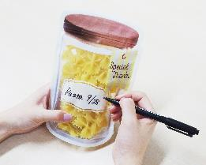 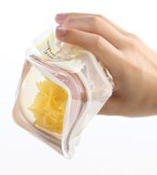 |  |  | 【商品番号】 7050 【本体サイズ】 215×145×70㎜・8ｇ 【パッケージサイズ】 228×170×3㎜・29ｇ 【個装形態】 ポリ袋入 【材質】 PET・PE 【入数】 200 【セット内容】 L2枚 【商品説明】 キャニスターのプリントが入ったジッパー付の保存袋。 【備考】 容量：650ml 【生産国】 中国

